Personkm_road_train
 | country_de | country_en | teilen durch aktuelle Bevölkerungsanzhal |  | Mrd. Personenkilometer
 | Country | unit: m^2/H |  |  | Quelle
 | Europäische Union (EU6-1958, EU9-1973, EU10-1981, EU12-1986, EU15-1995, EU25-2004, EU27-2007, EU28-2013, EU27-2020)
 | Europäische Union - 27 Länder (ab 2020)
 | Europäische Union - 28 Länder (2013-2020) |  | 182,1
 | Europäische Union - 27 Länder (2007-2013)
 | Euroraum (EA11-1999, EA12-2001, EA13-2007, EA15-2008, EA16-2009, EA17-2011, EA18-2014, EA19-2015)
 | Euroraum - 19 Länder (ab 2015)
 | Euroraum - 18 Länder (2014)
2012 | Belgien | Belgium | 12578.59
2012 | Bulgarien | Bulgaria | 182,1 | *EU
2012 | Tschechien | Czechia | 182,1 | *EU
2012 | Dänemark | Denmark | 13225.94
2018 | Deutschland (bis 1990 früheres Gebiet der BRD) | Germany | 13428.78 |  |  | https://www.adac.de/_mmm/pdf/statistik_zahlen_fakten_wissen_1016_208844.pdf
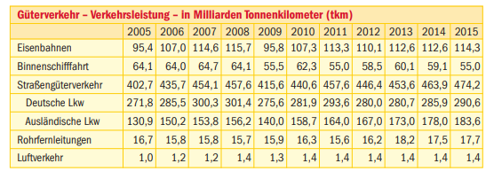
2014 | Estland | Estonia | 2205.54
2012 | Irland | Ireland | 0.00 |  |  |  |  |  | 2030 | 2040 | 2050
2012 | Griechenland | Greece | 3916.89 |  |  |  |  |  | 94.315545244 | 97.146171694 | 99.578454333
2014 | Spanien | Spain | 8273.49
2014 | Frankreich | France | 14603.17
2012 | Kroatien | Croatia | 182,1 | *EU
2013 | Italien | Italy | 12696.05
2012 | Zypern | Cyprus | 182,1 | *EU
2012 | Lettland | Latvia | 182,1 | *EU
2012 | Litauen | Lithuania | 182,1 | *EU
2012 | Luxemburg | Luxembourg | 182,1 | *EU
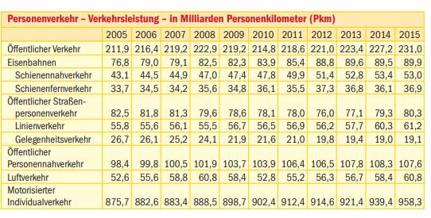
2014 | Ungarn | Hungary | 7904.16
2012 | Malta | Malta | 182,1 | *EU
2012 | Niederlande | Netherlands | 10333.99
2014 | Österreich | Austria | 1409.45
2013 | Polen | Poland | 7041.43
2008 | Portugal | Portugal | 9561.66
2012 | Rumänien | Romania | 182,1 | *EU
2012 | Slowenien | Slovenia | 14377.16
2014 | Slowakei | Slovakia | 6474.40
2014 | Finnland | Finland | 14054.00
2014 | Schweden | Sweden | 13973.02
2013 | Vereinigtes Königreich | United Kingdom | 11455.89
2014 | Island | Iceland | 17927.68
2014 | Norwegen | Norway | 13684.33
2013 | Schweiz | Switzerland | 14079.26
2012 | Montenegro | Montenegro | 182,1 | *EU
2012 | Nordmazedonien | North Macedonia | 182,2 | *EU
2012 | Serbien | Serbia | 182,3 | *EU
2012 | Albanien | Albania | 182,4 | *EU
2012 | Bosnien und Herzegowina | Bosnia and Herzegovina | 182,5 | *EU

 | Deutschland Personenkilometer
 | https://bikephreak.files.wordpress.com/2015/10/uba_studie_2012_umweltverkehr_4364.pdf

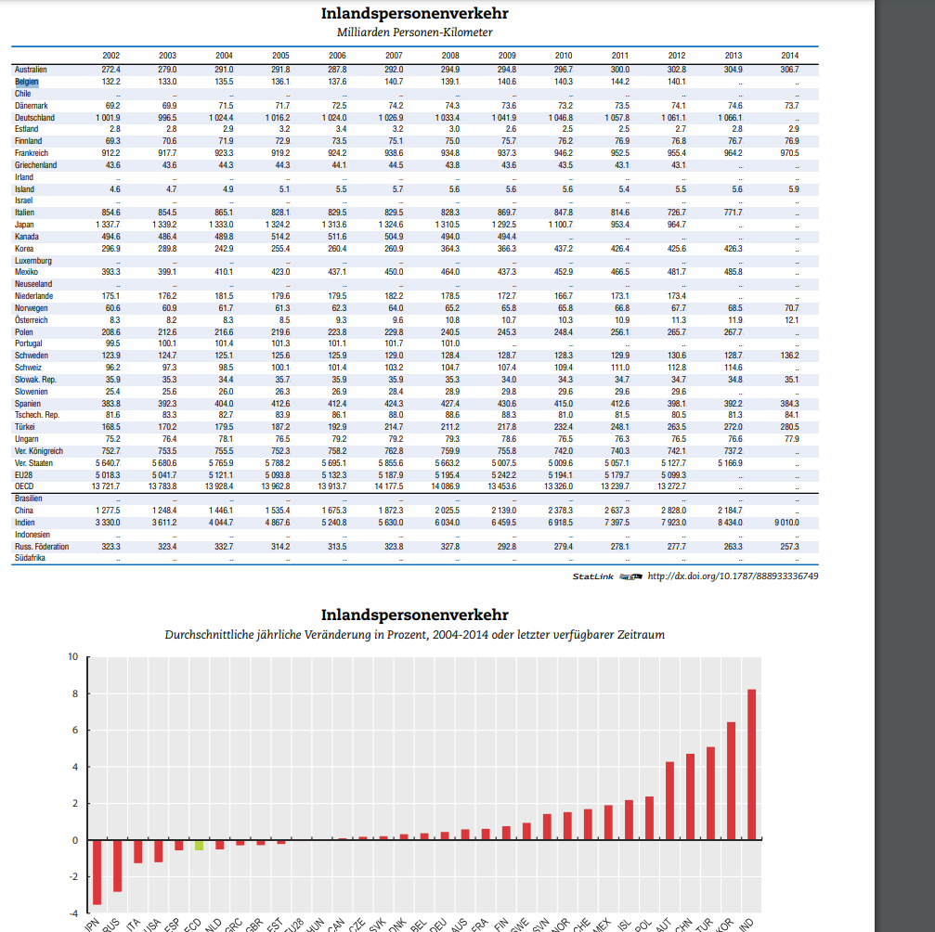
 |  |  |  |  |  |  |  | https://www.oecd-ilibrary.org/docserver/factbook-2015-47-de.pdf?expires=1605518073&id=id&accname=guest&checksum=466EA2296E01339626C583C418D7F645

 |  |  |  |  |  |  | EU durchschnittswert | 182,1

Results_2050
country_de | country_en | energy consumption 2050
Country | unit: m^2/H | rail | car | bus | flight | Geamt | H2 | rail | car | bus | Geamt | elec | rail | car | bus | Geamt
Europäische Union (EU6-1958, EU9-1973, EU10-1981, EU12-1986, EU15-1995, EU25-2004, EU27-2007, EU28-2013, EU27-2020) |  |  |  |  |  |  |  |  |  |  |  |  |  |  |  |  | 3.6E-09 | PJ
Europäische Union - 27 Länder (ab 2020)
Europäische Union - 28 Länder (2013-2020)
Europäische Union - 27 Länder (2007-2013)
Euroraum (EA11-1999, EA12-2001, EA13-2007, EA15-2008, EA16-2009, EA17-2011, EA18-2014, EA19-2015)
Euroraum - 19 Länder (ab 2015)
Euroraum - 18 Länder (2014)
Belgien | Belgium | #REF! | 296.56715113 | #REF! | 31.70473936 | #REF!
Bulgarien | Bulgaria | #VALUE! | #VALUE! | #VALUE! | 20.820396762 | #VALUE! |  |  |  |  | vergleich Gesamtwert 2705
Tschechien | Czechia | #VALUE! | #VALUE! | #VALUE! | 35.157231394 | #VALUE! |  |  |  |  | 2018
Dänemark | Denmark | #REF! | 138.72835545 | #REF! | 16.109354337 | #REF!
Deutschland (bis 1990 früheres Gebiet der BRD) | Germany | #REF! | 1783.7738087 | #REF! | 164.57221702 | #REF!
Estland | Estonia | #REF! | 4.3132062411 | #REF! | 4.0534288364 | #REF!
Irland | Ireland | #REF! | 0 | #REF! | 19.48944913 | #REF!
Griechenland | Greece | #REF! | 49.868774402 | #REF! | 27.589423155 | #REF!
Spanien | Spain | #REF! | 564.07042892 | #REF! | 117.0212648 | #REF!
Frankreich | France | #REF! | 1801.526341 | #REF! | 256.84967054 | #REF!
Kroatien | Croatia | #VALUE! | #VALUE! | #VALUE! | 20.030250591 | #VALUE!
Italien | Italy | #REF! | 1329.505742 | #REF! | 96.454796254 | #REF!
Zypern | Cyprus | #VALUE! | #VALUE! | #VALUE! | 0 | #VALUE!
Lettland | Latvia | #VALUE! | #VALUE! | #VALUE! | 4.4042785729 | #VALUE!
Litauen | Lithuania | #VALUE! | #VALUE! | #VALUE! | 3.5677600067 | #VALUE!
Luxemburg | Luxembourg | #VALUE! | #VALUE! | #VALUE! | 2.5403172187 | #VALUE!
Ungarn | Hungary | #REF! | 100.71817384 | #REF! | 25.760229223 | #REF!
Malta | Malta | #VALUE! | #VALUE! | #VALUE! | 0 | #VALUE!
Niederlande | Netherlands | #REF! | 325.93983086 | #REF! | 25.354362999 | #REF!
Österreich | Austria | #REF! | 22.146884854 | #REF! | 41.185875926 | #REF!
Polen | Poland | #REF! | 422.37518959 | #REF! | 44.714045832 | #REF!
Portugal | Portugal | #REF! | 146.02398016 | #REF! | 18.387698892 | #REF!
Rumänien | Romania | #VALUE! | #VALUE! | #VALUE! | 37.030548417 | #VALUE!
Slowenien | Slovenia | #REF! | 52.477266022 | #REF! | 6.8826346205 | #REF!
Slowakei | Slovakia | #REF! | 50.373288242 | #REF! | 9.0229238695 | #REF!
Finnland | Finland | #REF! | 146.78466732 | #REF! | 10.153605673 | #REF!
Schweden | Sweden | #REF! | 301.83435868 | #REF! | 38.487545718 | #REF!
Vereinigtes Königreich | United Kingdom | #REF! | 1543.7773259 | #REF! | 121.38452627 | #REF!
Island | Iceland | #REF! | 0 | #REF! | 0 | #REF!
Norwegen | Norway | #REF! | 187.6607524 | #REF! | 18.228274197 | #REF!
Schweiz | Switzerland | #REF! | 241.19374975 | #REF! | 26.287739423 | #REF!
Montenegro | Montenegro | #VALUE! | #VALUE! | #VALUE! | 1.9032197788 | #VALUE!
Nordmazedonien | North Macedonia | #VALUE! | #VALUE! | #VALUE! | 6.2944035005 | #VALUE!
Serbien | Serbia | #VALUE! | #VALUE! | #VALUE! | 23.412240417 | #VALUE!
Albanien | Albania | #VALUE! | #VALUE! | #VALUE! | 8.4053597844 | #VALUE!
Bosnien und Herzegowina | Bosnia and Herzegovina | #VALUE! | #VALUE! | #VALUE! | 9.6291346028 | #VALUE!

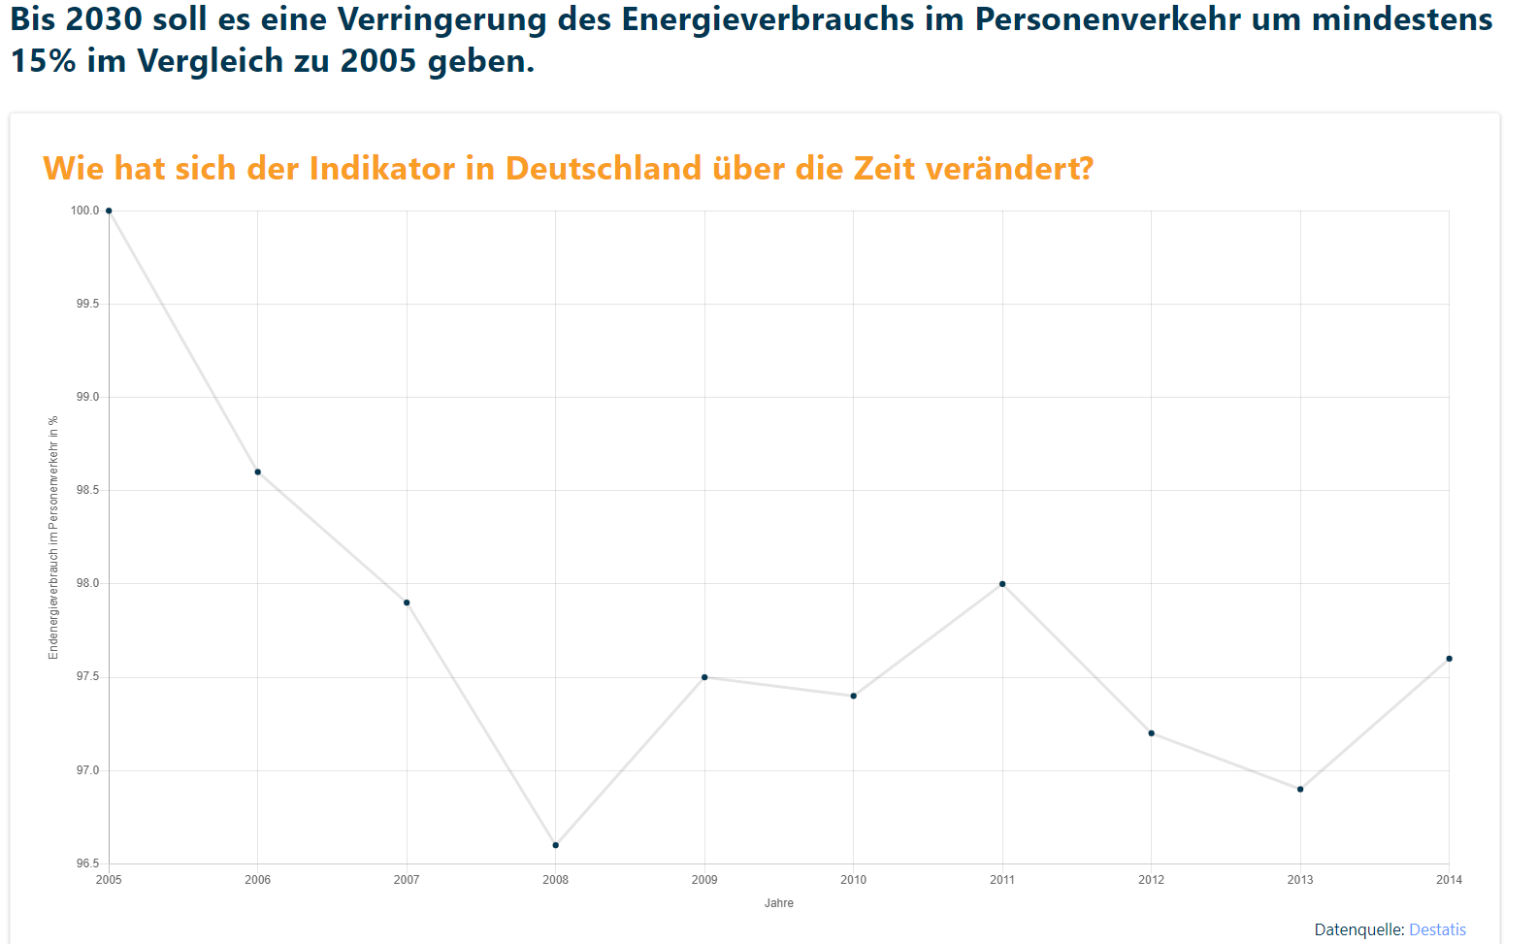
 |  |  |  |  |  |  |  |  |  |  | Reduktion

Ergebnisse_Präsentation
Country |  | rail | car | bus | flight | Geamt
Deutschland (bis 1990 früheres Gebiet der BRD) | Germany | 63.780804888 | 1783.7738087 | 27.638348785 | 164.57221702 | 2039.7651794
Estland | Estonia | 0.031486086921 | 4.310095454 | 0.17473857595 | 4.0709038369 | 8.5872239538
Griechenland | Greece | 0.14406111035 | 49.496364651 | 2.4923655257 | 27.546872241 | 79.679663528
Spanien | Spain | 13.262584916 | 563.31084352 | 22.199871931 | 117.72003743 | 716.49333779
Frankreich | France | 68.53521091 | 1809.4814466 | 26.654691445 | 257.21024068 | 2161.8815896
Italien | Italy | 35.515794323 | 1353.9515586 | 59.754787688 | 96.25637045 | 1545.478511
Ungarn | Hungary | 5.0868251543 | 100.49594333 | 7.6501184967 | 25.745437016 | 138.978324
Niederlande | Netherlands | 11.066061483 | 326.89886889 | 2.5811985517 | 25.503526676 | 366.0496556
Österreich | Austria | 1.1107757858 | 22.347690409 | 0.66087346525 | 41.356309892 | 65.475649553
Polen | Poland | 8.1212851611 | 421.87939232 | 12.386740854 | 44.709483377 | 487.09690171
Portugal | Portugal | 2.2767750311 | 146.15785078 | 2.5076674926 | 18.361951536 | 169.30424484
Slowenien | Slovenia | 0.47309402909 | 52.562154005 | 1.5621846315 | 6.9293473461 | 61.526780012
Slowakei | Slovakia | 1.5612678868 | 50.42351319 | 2.2718820325 | 9.0350265546 | 63.291689664
Finnland | Finland | 3.1206368878 | 147.33620675 | 3.94805501 | 10.162425639 | 164.56732428
Schweden | Sweden | 11.172201042 | 305.04179688 | 5.6281012769 | 38.90566183 | 360.74776103
Vereinigtes Königreich | United Kingdom | 50.290405779 | 1554.5481016 | 24.338232322 | 122.06868266 | 1751.2454224
Norwegen | Norway | 3.3743641585 | 189.81081793 | 2.7508814193 | 18.358038012 | 214.29410152
Schweiz | Switzerland | 18.341654082 | 244.21115434 | 3.721088328 | 26.474877126 | 292.74877388

Deutschland (bis 1990 früheres Gebiet der BRD) | Germany | 13428.776772
Estland | Estonia | 2203.9505433
Griechenland | Greece | 3887.644021
Spanien | Spain | 8262.3485508
Frankreich | France | 14667.658516
Italien | Italy | 12929.497613
Ungarn | Hungary | 7886.7187757
Niederlande | Netherlands | 10364.398876
Österreich | Austria | 1422.2266522
Polen | Poland | 7033.1626624
Portugal | Portugal | 9570.4307423
Slowenien | Slovenia | 14400.417223
Slowakei | Slovakia | 6480.8586639
Finnland | Finland | 14106.804469
Schweden | Sweden | 14121.505498
Vereinigtes Königreich | United Kingdom | 11535.811826
Norwegen | Norway | 13841.114963
Schweiz | Switzerland | 14255.398019

Deutschland (bis 1990 früheres Gebiet der BRD) | Germany | 77153375.219
Estland | Estonia | 1160347.9478
Griechenland | Greece | 7739379.1815
Spanien | Spain | 41906417.643
Frankreich | France | 71907345.396
Italien | Italy | 65834561.197
Ungarn | Hungary | 9336260.9036
Niederlande | Netherlands | 17738226.105
Österreich | Austria | 9928957.4334
Polen | Poland | 35170355.576
Portugal | Portugal | 8482984.564
Rumänien | Romania | 17780524.518
Slowenien | Slovenia | 2088278.6772
Slowakei | Slovakia | 4960556.7925
Finnland | Finland | 6102146.3566
Schweden | Sweden | 12710430.161
Vereinigtes Königreich | United Kingdom | 77726126.051
Norwegen | Norway | 7583451.5062
Schweiz | Switzerland | 10936405.442

Flight
 | country_de | country_en
 | Country | unit: m^2/H |  |  |  | Energy use
 | Europäische Union (EU6-1958, EU9-1973, EU10-1981, EU12-1986, EU15-1995, EU25-2004, EU27-2007, EU28-2013, EU27-2020) |  |  |  |  | 3.58 L Kerosin/100 Personenkilometer
 | Europäische Union - 27 Länder (ab 2020) |  | 2584.6631978 |  |  | 34.1 MJ/L
 | Europäische Union - 28 Länder (2013-2020)
 | Europäische Union - 27 Länder (2007-2013) |  |  |  |  | Umrechenfaktor
 | Euroraum (EA11-1999, EA12-2001, EA13-2007, EA15-2008, EA16-2009, EA17-2011, EA18-2014, EA19-2015) |  |  |  |  | PJ/Personenkilometer | 1.22078E-09
 | Euroraum - 19 Länder (ab 2015) |  |  |  |  | kWh/Peronenkimoeter | 0.33910555556
 | Euroraum - 18 Länder (2014)
2018 | Belgien | Belgium | 1785.4276179
2018 | Bulgarien | Bulgaria | 2956.9835254 |  |  | nur nationale Flüge berücksichtigt in Anlehnung an OTH
2018 | Tschechien | Czechia | 2584.6631978 | *EU
2018 | Dänemark | Denmark | 2034.0742749
2018 | Deutschland (bis 1990 früheres Gebiet der BRD) | Germany | 1747.2867527 | https://bikephreak.files.wordpress.com/2015/10/uba_studie_2012_umweltverkehr_4364.pdf
2018 | Estland | Estonia | 2861.5208104
2018 | Irland | Ireland | 3042.4693734
2018 | Griechenland | Greece | 2920.1091808
2018 | Spanien | Spain | 2287.4249048
2018 | Frankreich | France | 2925.959774
2018 | Kroatien | Croatia | 4391.0500004
2018 | Italien | Italy | 1200.141565
2018 | Zypern | Cyprus | 2850.7853074
2018 | Lettland | Latvia | 2477.1246187
2018 | Litauen | Lithuania | 1523.5217151
2018 | Luxemburg | Luxembourg | 1949.8480194
2018 | Ungarn | Hungary | 2260.160798
2018 | Malta | Malta | 650.37817161
2018 | Niederlande | Netherlands | 1170.8603836
2018 | Österreich | Austria | 3397.8738595
2018 | Polen | Poland | 1041.4293258
2018 | Portugal | Portugal | 1775.5843192
2018 | Rumänien | Romania | 1705.9966341
2018 | Slowenien | Slovenia | 2699.7829794
2018 | Slowakei | Slovakia | 1489.9766458
2018 | Finnland | Finland | 1363.0138463
2018 | Schweden | Sweden | 2480.4048021
2018 | Vereinigtes Königreich | United Kingdom | 1279.2602326
2018 | Island | Iceland | 2584.6631978 | *EU
2018 | Norwegen | Norway | 2267.1770568
2018 | Schweiz | Switzerland | 1968.9796755 |  | https://ec.europa.eu/eurostat/web/transport/data/database
2018 | Montenegro | Montenegro | 2584.6631978 | *EU
2018 | Nordmazedonien | North Macedonia | 2584.6631978 | *EU
2018 | Serbien | Serbia | 2584.6631978 | *EU
2018 | Albanien | Albania | 2584.6631978 | *EU
2018 | Bosnien und Herzegowina | Bosnia and Herzegovina | 2584.6631978 | *EU

EnergyperModal
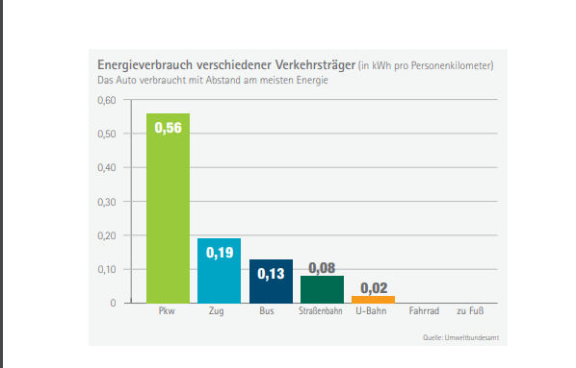
Energieverbrauch verschiedener Verkehrsträger | kWh/Pers.kilometer
car | 0.56
rail | 0.19
bus | 0.13

 |  | file:///C:/Users/ge79xox/Downloads/16_energieverbrauch_verkehrstraeger.pdf
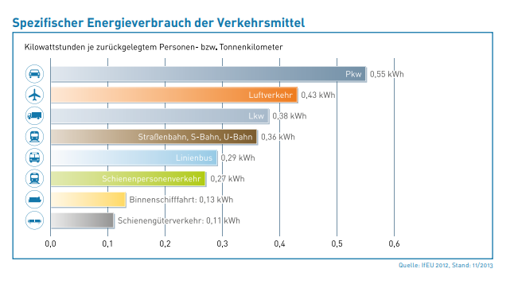
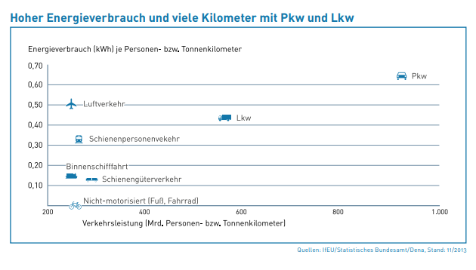

 |  | https://www.unendlich-viel-energie.de/media/file/320.71_Renews_Spezial_Energiewende_im_Verkehr_online_apr14.pdf

literatur
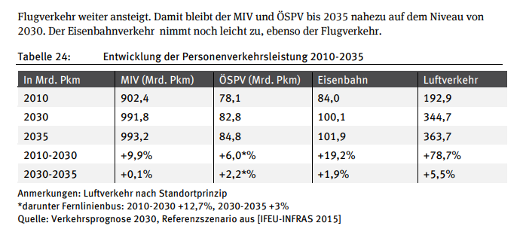

https://www.ifeu.de/wp-content/uploads/Endbericht_TREMOD_2016_160701.pdf

Validierung
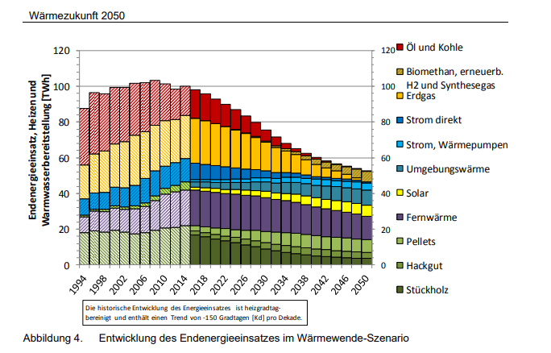
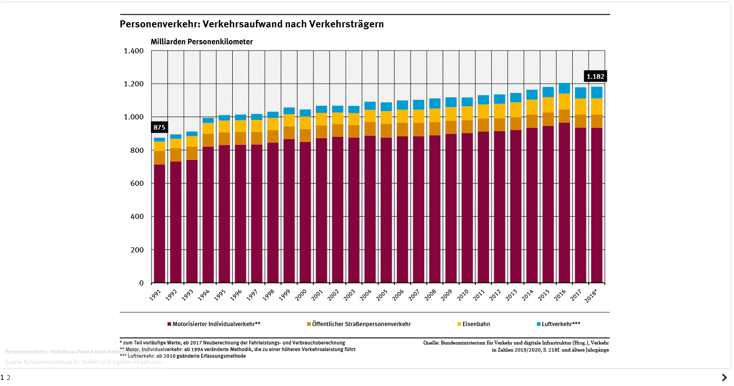
Deutschland | https://bikephreak.files.wordpress.com/2015/10/uba_studie_2012_umweltverkehr_4364.pdf | S-22
2005
Personenkilometer
5653 | 1111.8

